記載例
該当しないものを削除
選任前研修受講申込書（記載例）
座席 番号 | ふりがな | 名前 | 修了証番号 | 生年月日 | 事業者名 | 営業所名 | 電話番号 | 受講日 | 業種 | 車両数
 | うんゆ たろう | 運輸 太郎 |  | 1984-03-29 | ○○運輸株式会社 | 山形営業所 | 023-123-4567 | 2025-12-02 | 事業用 | トラック ３０ 台
 | うんゆ はなこ | 運輸 花子 |  | 1995-04-02 | ○○運輸株式会社 | 山形営業所 | 023-123-4567 | 2025-12-02
「1984/3/29」（西暦半角）、または「昭和59年3月29日」と入力
全角ひらがなで
入力
「座席番号」及び「終了証番号」は、
支局管理用ですので記入不要
日中、繋がる番号を入力

台数を入力

 |  |  |  |  |  |  |  |  | 0

＜重要＞駐車場について
令和７年度整備管理者選任前研修の注意事項等

１．会場
 | 一般社団法人山形県自動車整備振興会 ２階 技術講習所
 | 山形県山形市大字漆山字行段１９６１（山形運輸支局の２軒西側の建物）
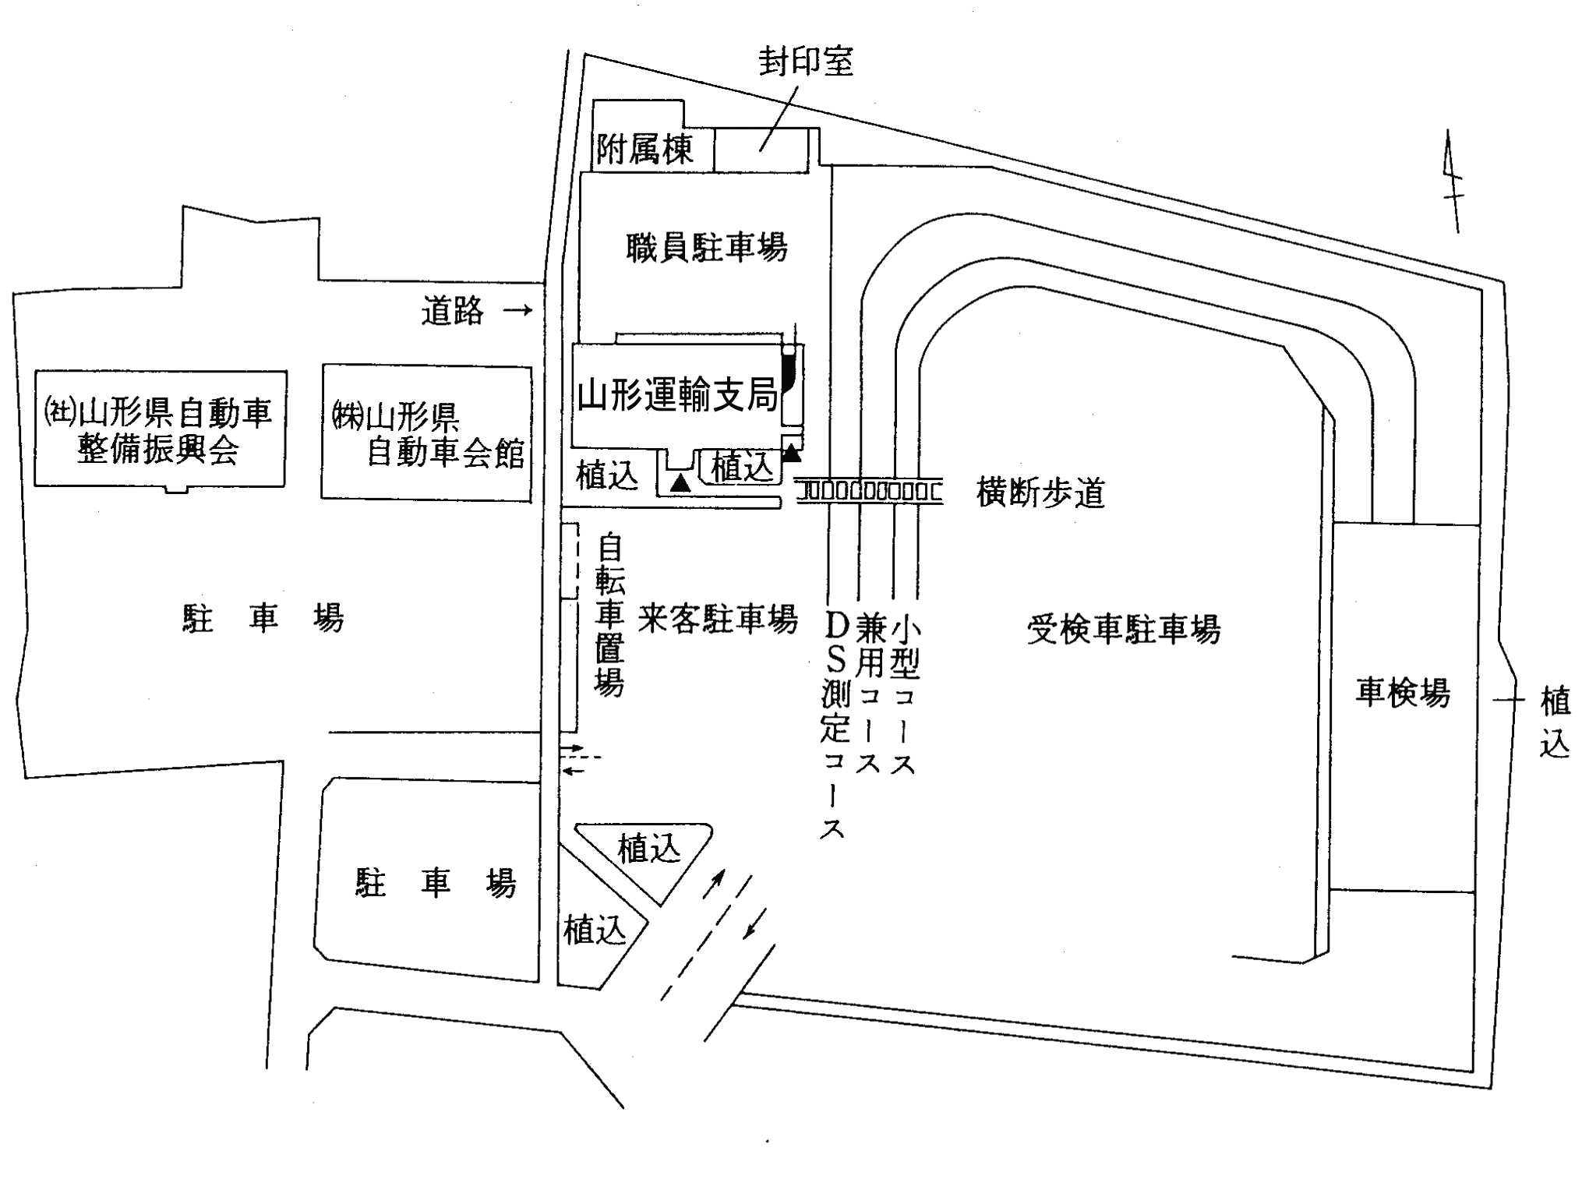
研修会場
Ｐ
駐車場は
こちらです
駐車禁止
駐車禁止
駐車禁止

２．駐車場について
 | 自動車で来場される方は、山形運輸支局構内検査コース内側駐車場に駐車してください。
 | 他の施設利用者の妨げになるため、整備振興会前、自動車会館前および支局正面の駐車場には駐車しないでください。

